CAP_I_UBICACION(UC-Edif-UE)
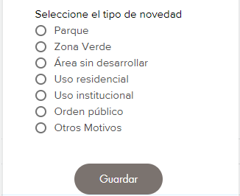
Formulario Ubicación | Normalizador de Dirección

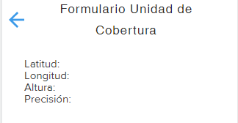

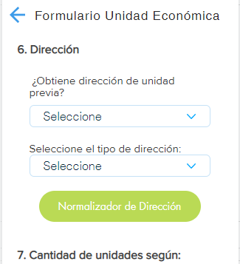

Según descripción de Clase heredada del geom.db se

Clase 1
Clase 2
Clase 3

Despliega el mapa en el que se debe ubicar de forma aproximada la edificación en uno de los lados de la UC y guardar.
Puede modificar ubicación de la edificación en el mapa y despliega etiqueta con su número de orden.
Una vez realizada la acción permite:

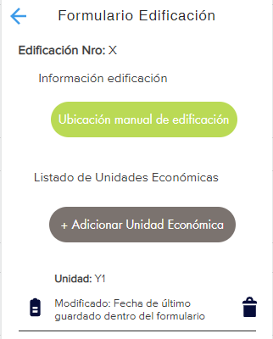

Agrega items en lista identificando en orden ascendente la cantidad de edificios en la UC, en las que al dar clic abre:

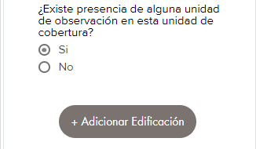

Adicionar Unidad de Cobertura
Formulario de recuento unidades económicas
Recuento
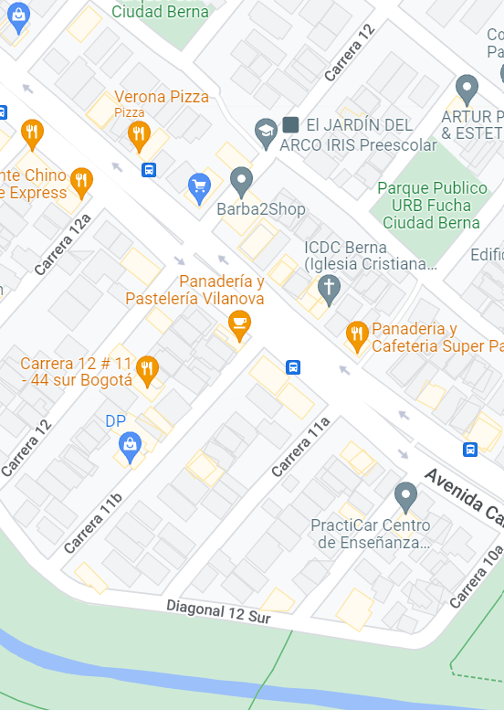
Siguiente
Formulario UC
Seleccione en el mapa la Unidad de Cobertura a trabajar
Ubicación
Siguiente
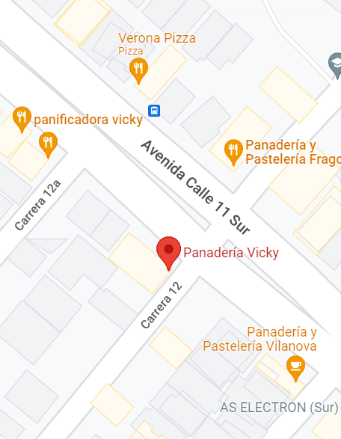
Siguiente
Ubicación

CantUnidadSegun_Caracterizacion
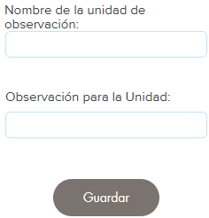
Formulario Cantidad de unidades según:
Si selecciona "Vendedor de calle"
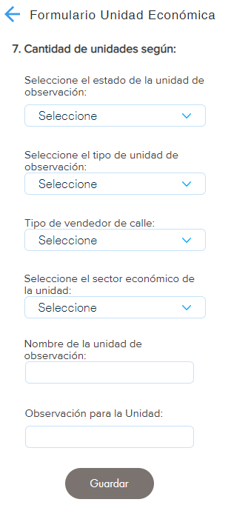
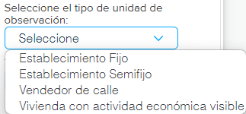

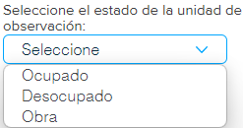

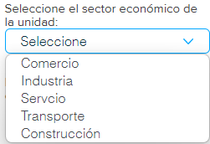
Si selecciona "Establecimiento Fijo", "Establecimiento Semifijo" ó "Vivienda con actividad económica visible" pasa directamente

